Power
LF Generator Power Set-up

 | Measure
 |  | Frequency[KHz] | Power [W] | Pulse width [usec] | On-Time [usec]
 |  | 50 | 10 | 2 | 82
 |  | 50 | 20 | 2 | 182
 |  | 50 | 100 | 2 | 900

 |  | Frequency[KHz] | Power [W] | Pulse width [usec] | On-Time [usec]
 |  | 50 | 20 | 2 | 182
 |  | 30 | 20 | 3.2 | 70

 | Target Power에 따른 On Time 계산
 |  | Pulse의 Frequeny가 가변되더라도 Pulse Duty가 동일하기 때문에 On Time에 영향이 없다.
 |  |  | Simulation | V1.0 | V1.0 | Origin | Unit
 |  | Vin | 220 | 220 | 220 | 220 | VAC
 |  | Vout | 300 | 300 | 311 | 220 | VDC | 220VAC는 RMS value이며, 정류시 Peak Voltage이 311VDC가 된다.
 |  | Vtran_in | 150 | 150 | 156 | 220 | VDC | Half Bridge 방식으므 Vout/2기준으로 Vout과 0V로 스위칭 된다.
 |  | Itran_in | 18.8 | 18.8 | 20 | 12.5 | A
 |  | P_peak | 2820 | 2820 | 3111 | 2750 | W
 |  | Turn ratio | 5 | 5 | 5 | 5 | N2/N1
 |  | Vtran_out | 720 | 750 | 778 | 1100 | VDC
 |  | Itran_out | 3.67 | 3.76 | 4.00 | 2.5 | A
 |  | Pulse Duty | 10 | 10 | 10 | 10 | %
 |  | Total Duty | 20 | 20 | 20 | 20 | % | Pulse가 1주기당 2ea가 발생하므로 Total Duty는 Pulse Duty x 2 이다.
 |  | P_real | 564 | 564 | 622.25396744 | 550 | W | 실제 전체 Power = P_peak*(2xPulse_Duty)/100
 |  | P_target | 300 | 300 | 300 | 300 | W
 |  | Power ratio | 0.532 | 0.532 | 0.482 | 0.545 | P/P | P_target / P_real
 |  | On Time | 2.660 | 2.660 | 2.411 | 2.727 | msec | P_target / P_real x 5msec
 |  | Pulse Frequency | 50 | 50 | 50 | 50 | KHz
 |  | Pulse Period | 0.02 | 0.02 | 0.02 | 0.02 | msec
 |  | Pulse No | 133.0 | 133.0 | 120.5 | 136.4
 |  | => Origin은 220VAC rms value로 계산했기 때문에 맞지 않음
 |  | => 실측 Itran_out에 맞춰 Power를 계산하여 V1.0과 비슷한 결과가 나온것임.

On Time
 | On Time calculator
 |  | P_peak[W] | 2820 | 2820
 |  | Pulse Duty | 10.0 % | 15.0 %
 |  | P_real[W] | 564 | 846
 |  | P_target [W] | On Time [msec] | On Time [msec] | Limit [msec]
 |  | 20 | 0.177 | 0.118 | 5
 |  | 40 | 0.355 | 0.236 | 5
 |  | 60 | 0.532 | 0.355 | 5
 |  | 80 | 0.709 | 0.473 | 5
 |  | 100 | 0.887 | 0.591 | 5
 |  | 120 | 1.064 | 0.709 | 5
 |  | 140 | 1.241 | 0.827 | 5
 |  | 160 | 1.418 | 0.946 | 5
 |  | 180 | 1.596 | 1.064 | 5
 |  | 200 | 1.773 | 1.182 | 5
 |  | 220 | 1.950 | 1.300 | 5
 |  | 240 | 2.128 | 1.418 | 5
 |  | 260 | 2.305 | 1.537 | 5
 |  | 280 | 2.482 | 1.655 | 5
 |  | 300 | 2.660 | 1.773 | 5
 |  | 320 | 2.837 | 1.891 | 5
 |  | 340 | 3.014 | 2.009 | 5
 |  | 360 | 3.191 | 2.128 | 5
 |  | 380 | 3.369 | 2.246 | 5
 |  | 400 | 3.546 | 2.364 | 5
 |  | 420 | 3.723 | 2.482 | 5
 |  | 440 | 3.901 | 2.600 | 5
 |  | 460 | 4.078 | 2.719 | 5
 |  | 480 | 4.255 | 2.837 | 5
 |  | 500 | 4.433 | 2.955 | 5
 |  | 520 | 4.610 | 3.073 | 5
 |  | 540 | 4.787 | 3.191 | 5
 |  | 560 | 4.965 | 3.310 | 5
 |  | 580 | 5.142 | 3.428 | 5
 |  | 600 | 5.319 | 3.546 | 5
 |  | 620 | 5.496 | 3.664 | 5
 |  | 640 | 5.674 | 3.783 | 5
 |  | 660 | 5.851 | 3.901 | 5
 |  | 680 | 6.028 | 4.019 | 5
 |  | 700 | 6.206 | 4.137 | 5
 |  | 720 | 6.383 | 4.255 | 5
 |  | 740 | 6.560 | 4.374 | 5
 |  | 760 | 6.738 | 4.492 | 5
 |  | 780 | 6.915 | 4.610 | 5
 |  | 800 | 7.092 | 4.728 | 5
 |  | 820 | 7.270 | 4.846 | 5
 |  | 840 | 7.447 | 4.965 | 5
 |  | 860 | 7.624 | 5.083 | 5
 |  | 880 | 7.801 | 5.201 | 5
 |  | 900 | 7.979 | 5.319 | 5

Transformer
LF Generator Transformer

 | 1. Inductance Vs Frequency
 |  | 1차측 |  | 2차측
 |  | Frequency[KHz] | Inductance[uH] | Frequency[KHz] | Inductance[mH]
 |  | 100 | 983 | 100 | 24.19
 |  | 10 | 597 | 10 | 14.96
 |  | 1 | 594 | 1 | 14.96
 |  | 0.12 | 594 | 0.12 | 15.03
 |  | => 100KHz에서 inductance가 두배로 상승함
 | Inductance가 증가하는 경우, Output Power가 감소한다.
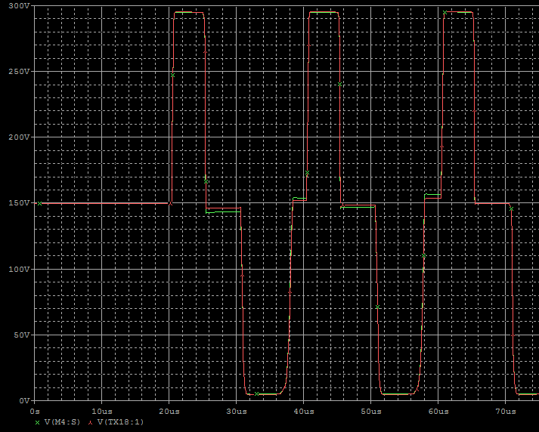
Green : 600uH
Red : 1000uH
Vtrans_in
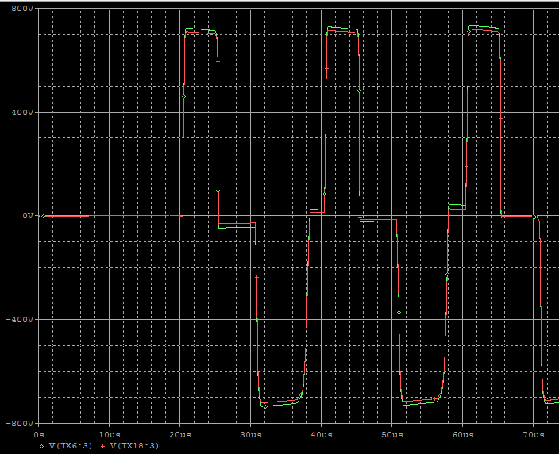
Green : 600uH
Red : 1000uH
Vtrans_out

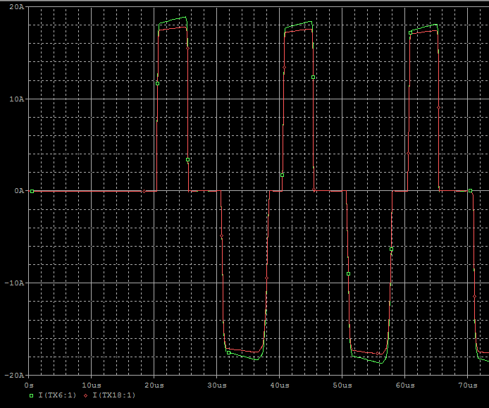
Green : 600uH
Red : 1000uH
Itrans_in
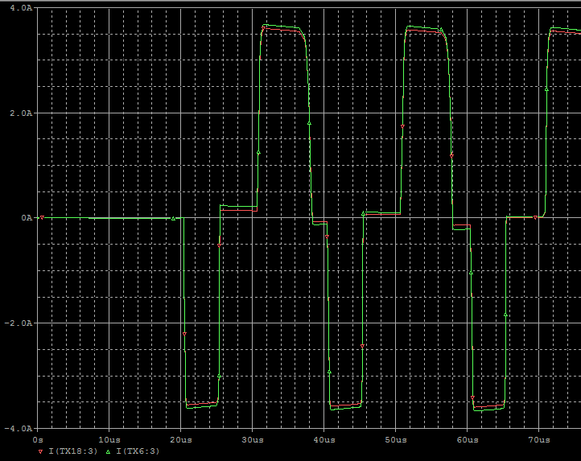
Green : 600uH
Red : 1000uH
Itrans_out

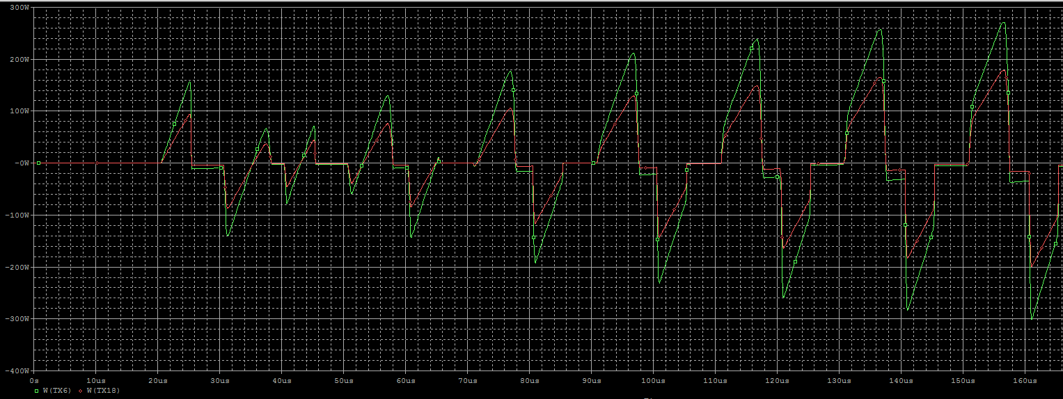
Green : 600uH
Red : 1000uH
P_trans_

Sheet1
Snubber 회로 검토
 | Turn-off시 Peak Voltage 감소
 | ringring을 줄여줌

 |  | IRFP460C 의 Output Capacitance Cp= 460pF

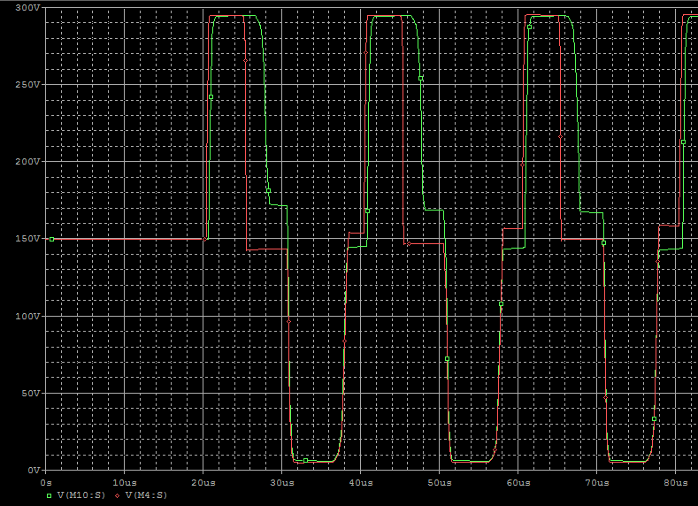
 |  | I | 20 | A
 |  | R | 620
 |  | V | 12400 | V
Red : Origin
Green : Snubber

Snubber Review
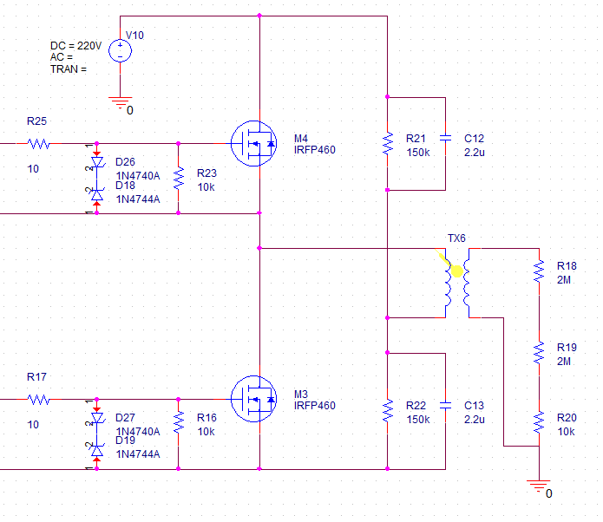
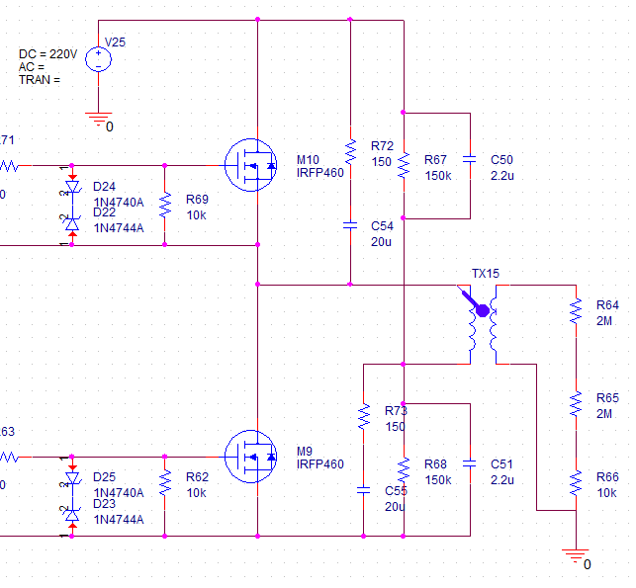
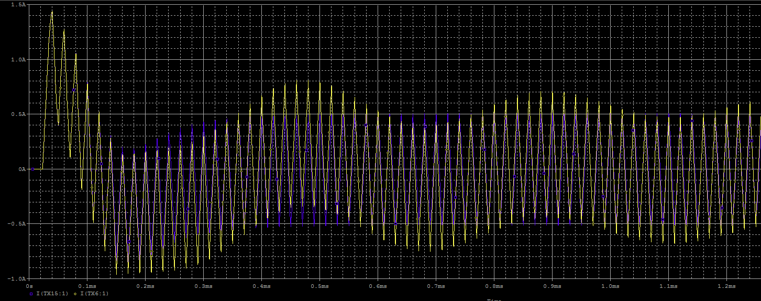
1. Snubber 회로 검토
 | 1) Snubber 회로 추가시 Vgs 변화
 | => Pulse Off시 역으로 걸리는 전압이 떨어진다.

Red : Origin
Green : Snubber

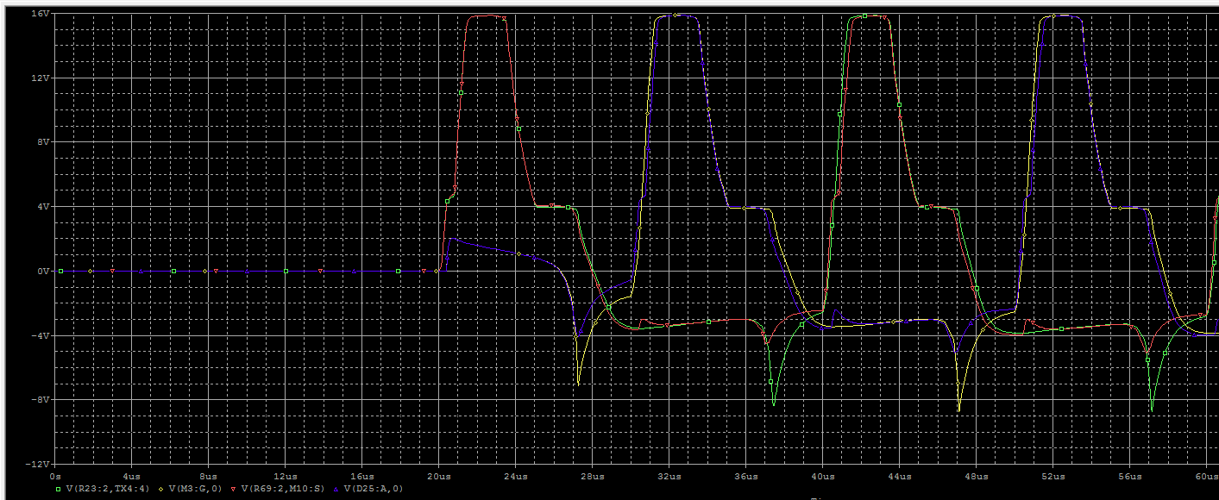

 | 2) Snubber 회로 추가시 전류 변화
 | => FET의 전류가 삼각파 형태를 띄며, Low FET의 경우에는 전류 방향이 반대로 흐른다.
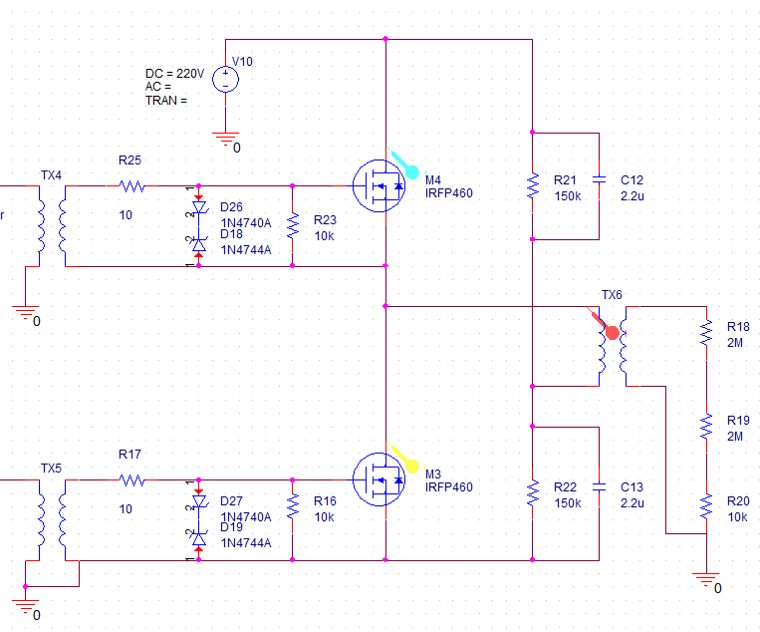
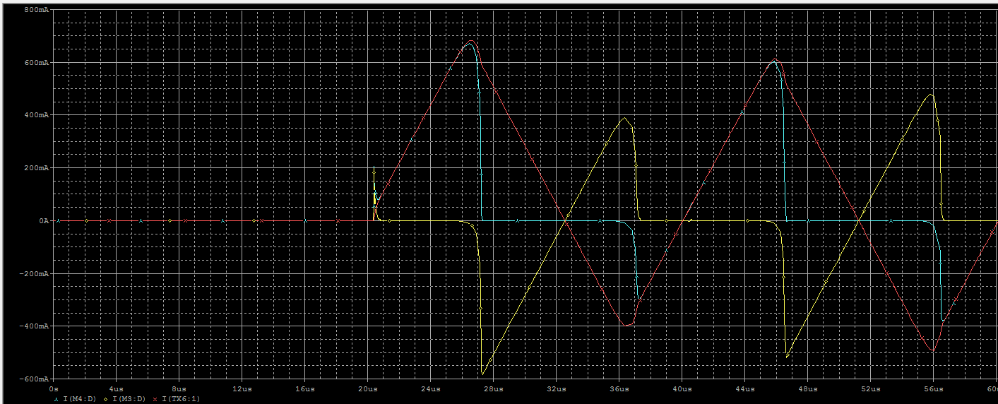

 | => FET의 전류가 구형파 형태를 띄며, Low FET도 정상 방향으로 흐른다.
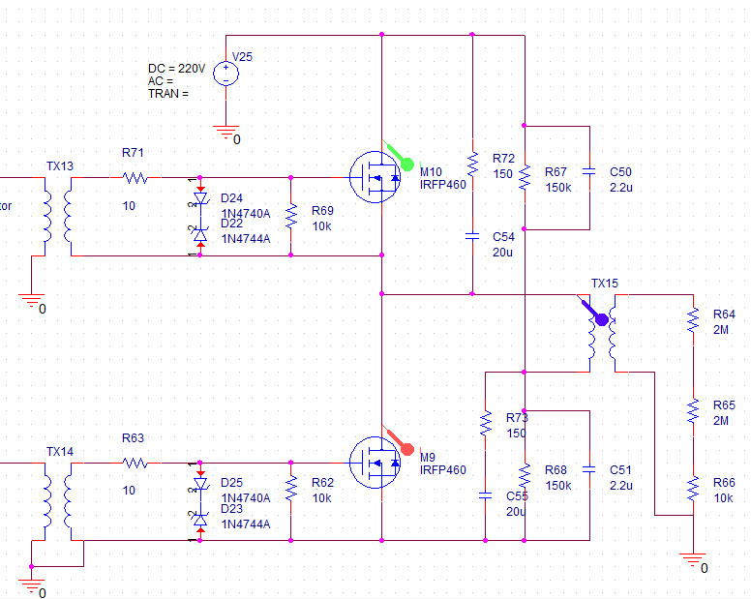
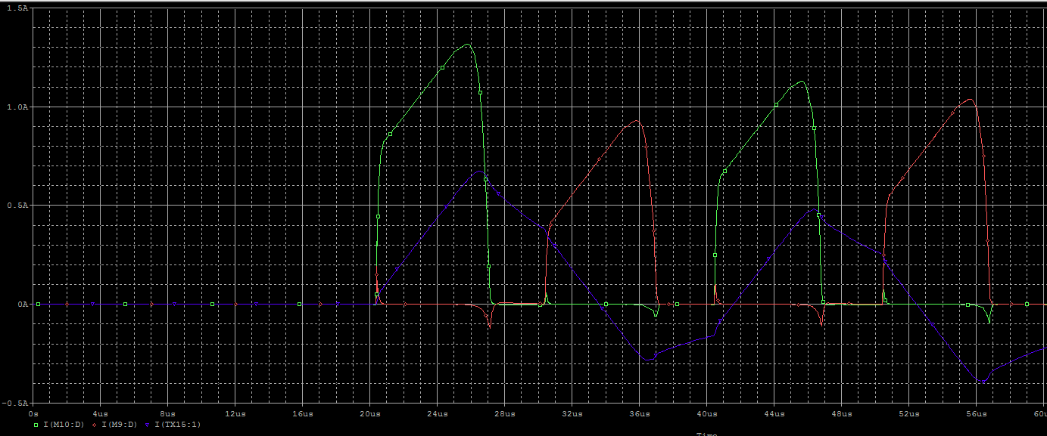

 | 3) Snubber 회로 추가시 Transformer 전류 변화
 | => Snubber가 없는 경우, Transformer의 전류가 안정화되지 않는다. Snubber 추가시 0.4msec내에 안정화 된다.

